Planilha de Riscos
ID | Descrição do risco | Probabilidade (P) | Impacto (I) | Fator de risco | Ação | Solução
#1 | Perder mais um integrante do grupo | 1 | 3 | 3 | Mitigar | Redistribuição de tarefas para adequamento com saída do integrante.
#2 | Dar um conflito irreversível no git hub | 2 | 2 | 4 | Evitar | Manter comunicação ativa com a equipe no quesito dos commits.
#3 | Despreparo pra apresentação da Sprint | 2 | 2 | 4 | Eliminar | Mantendo ensaios contínuos e estudando todos os pontos do projeto.
#4 | Tela pode ficar desconfigurada em uma máquina diferente | 3 | 1 | 3 | Mitigar | Usando as ferramentas que o CSS proporciona pra uma melhor distribuição dos elementos na tela.
#5 | Atrito entre os integrantes do grupo | 1 | 3 | 3 | Evitar | Manter um relacionamento saudável com os membros e uma comunicação sincera entre todos.
#6 | Máquinas pessoais apresentarem alguma falha ou problema | 2 | 3 | 6 | Mitigar | Manter uma máquina como reserva (backup).
#7 | Falta de conhecimento técnico para otimizar o projeto | 3 | 1 | 3 | Mitigar | Pesquisar mais o conteúdo pedido e se aprofundar na medida do possível.
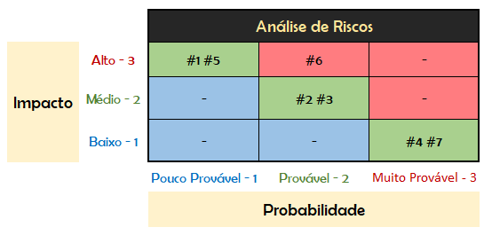
• Probabilidade do Risco ( 1 - Baixa 2 - Média 3 - Alta )
• Impacto do Risco ( 1 - Baixo 2 - Médio 3 - Alto )
• Fator de Risco ( Probabilidade x Impacto )
• Ação ( Mitigar, Evitar, Eliminar )

